Sheet1
Process | Analysis | Application | Country | Institute | Paper source | Contact | Which kind of information is available for the public on journals?
Freeze-casting | Nitrogen adsorption |  |  |  |  |  | Open access everything is available
Tape-casting | TGA |  |  |  |  |  | Closed access only keyword, institute and contact maybe
Sol gel | XRD |  |  |  |  |  | Keyworks will be the data to be fed
3D printing | Hg intrusion porosimeter
Sintering | Rheometer |  |  |  |  |  | Consigo desenvolver uma AI que segmenta o que é cada keyword? Se uma keyword é um processamento, um material, uma aplicacao
Pyrolysis | 3D printer |  |  |  |  |  | Sites que ele vai acessar? Elsevier, Scopus,
 | Tensile tests |  |  |  |  |  | Questionário pra saber a necessidade da database - estruturar isso
 | Compression tests |  |  |  |  |  | Qual seria a forma de monetizacao? Advertisement, Free materials, application, country and institute and analysis
 | DLS
 | EIS
 |  |  |  |  |  |  | Concorrente 1 - Research Discovery Pilot | Base de dados é alimentada pelas keywords apenas
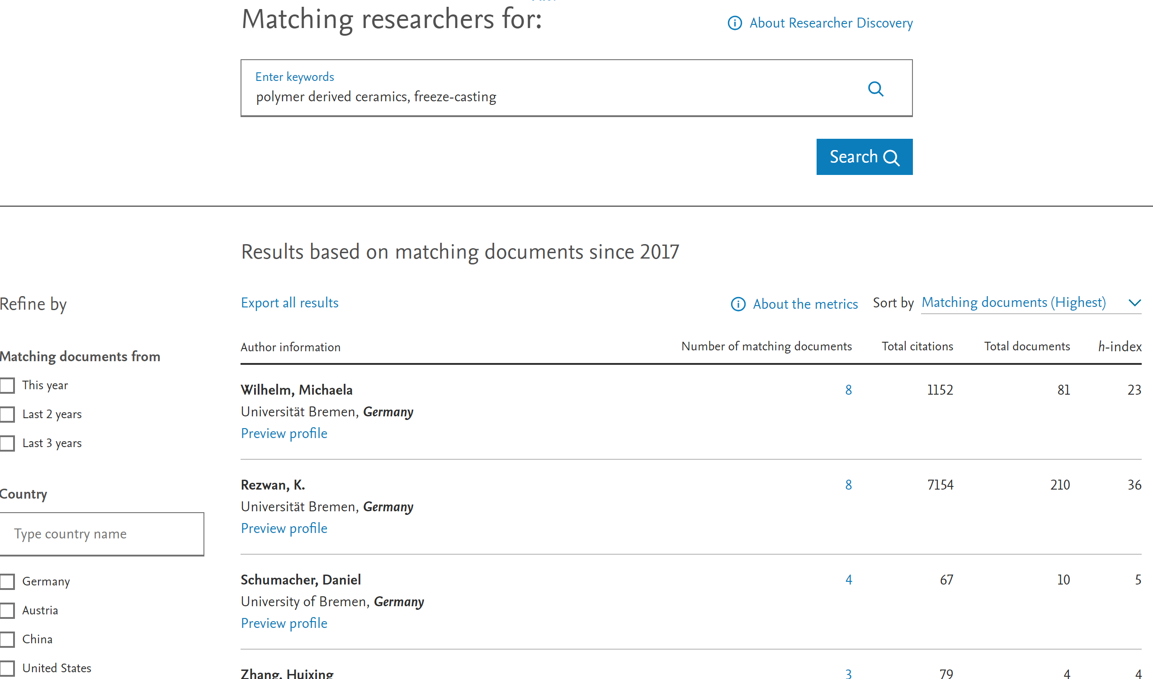

 |  |  |  |  |  |  | Nao mostra nada que nao estiver nas keywords (por exemplo Hg intrusion porosimeter)
 |  |  |  |  |  |  | Esse é o jeito mais fácil
 |  |  |  |  |  |  | Manualmente tem a vantagem que temos acesso a varios arquivos e tambem podemos ser mais especificos quanto aos equipamentos (todos) por exemplo

 |  |  |  |  |  |  | Usar ChatGPT pra pegar informacoes de devices de OPEN ACCESS PAPERS

